会議の設定
■会議の設定
 | ・パソコンで Google カレンダーを開きます。
 | ・カレンダー上でまだ予定が入っていない時間をクリックします。
 | ・[その他のオプション] をクリックします。
 | ・予定編集画面が表示されます。
 | ・予定編集画面にてタイトルや詳細情報を追加します。
 | ・[保存] をクリックします。
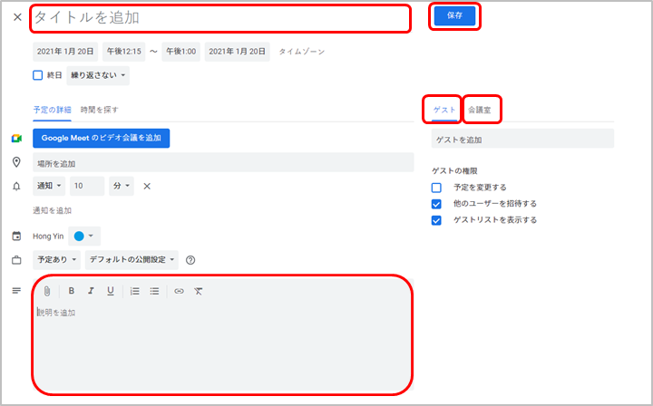

■会議室について
 | 会議室関連の情報は下記ファイルをご参照さください
 | https://docs.google.com/spreadsheets/d/1-_7EDUnuBVhVTqgXEL8x4wVSD55cSdb5EsjKeWWYKYw/edit#gid=1506727427
 | 17F、18F、19Fの会議室は証券IDより予約必要、詳細の手順は下記ファイルをご参照ください。
 | https://docs.google.com/spreadsheets/d/1ox-8fEZxzXl-QhFNnTHj6fOzDdP1h9yF/edit#gid=1321025578

WEB会議の設定
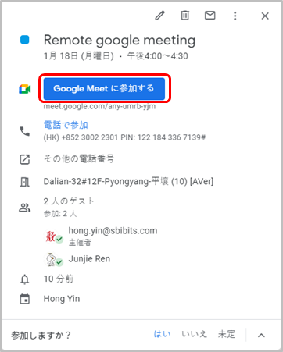
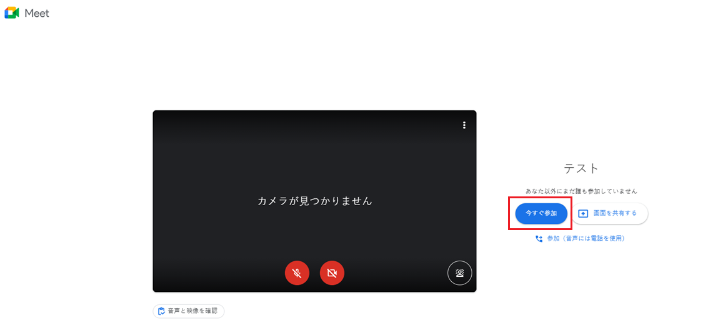
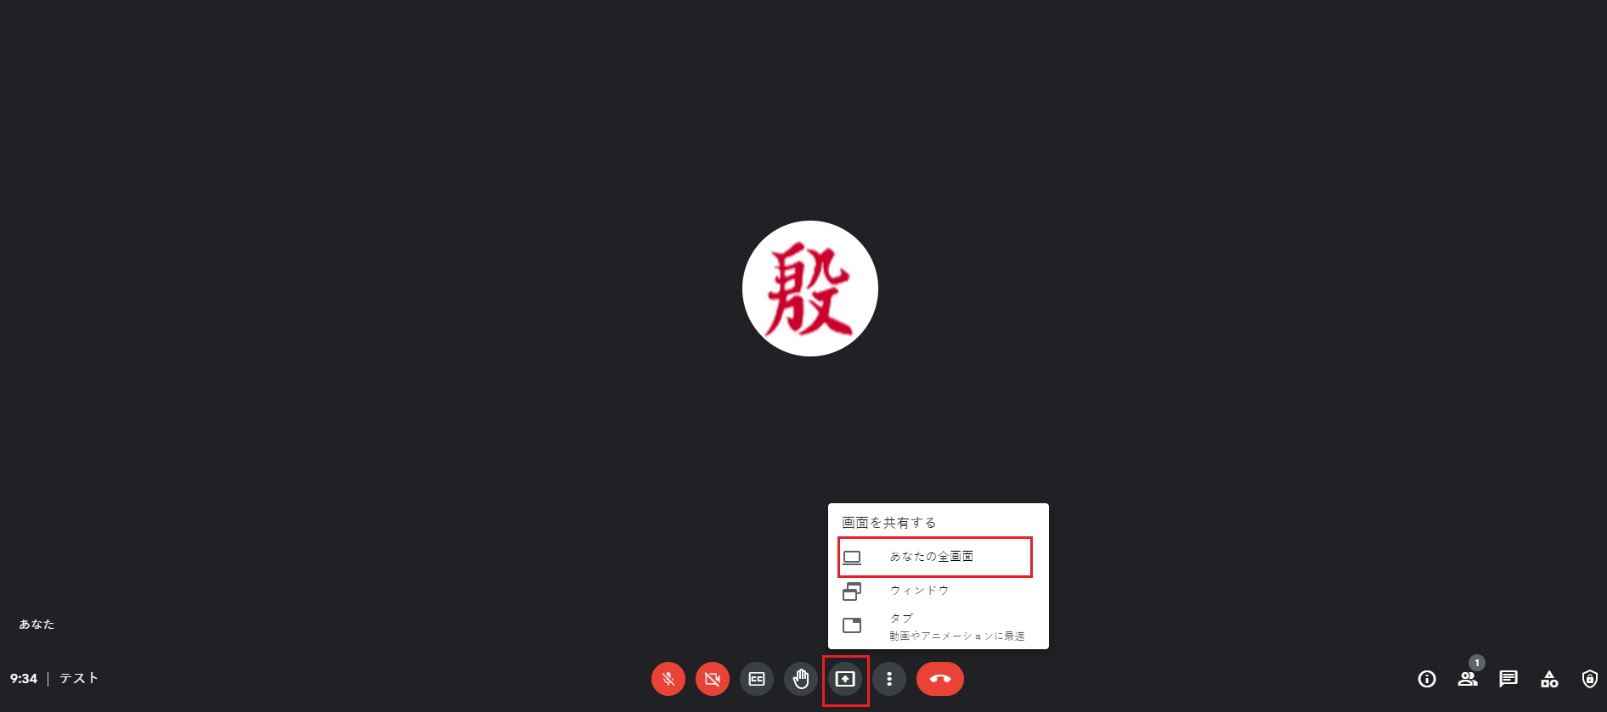
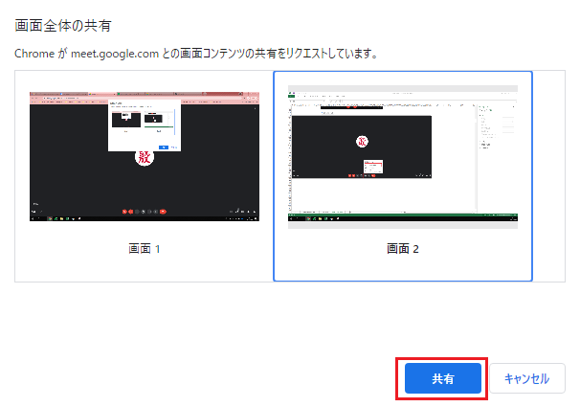
Google Meet（リモート勤務向け）を利用してWEB会議を開く時、下記手順通りに設定してください

■会議を予約する時
・予定編集画面にてタイトルや詳細情報を追加します。
・[Google Meetにビデオ会議を追加] をクリックします。
・[保存] をクリックします。
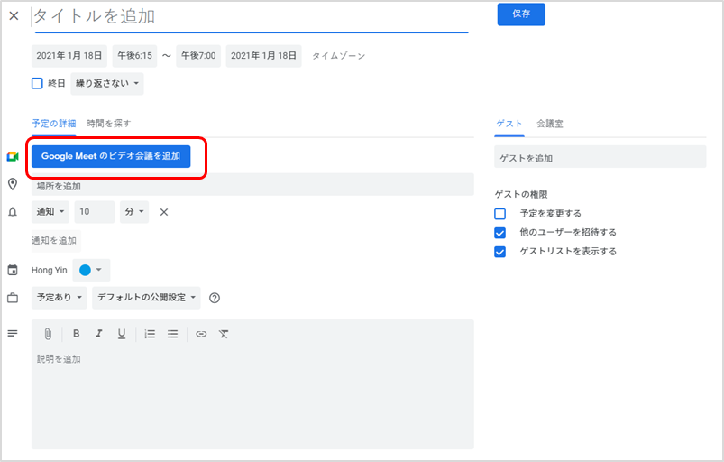

■リモートデスクトップを接続する前に下記のように設定してください
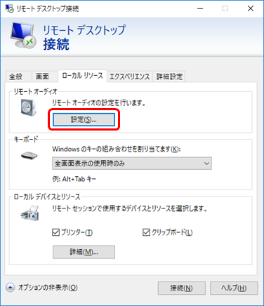
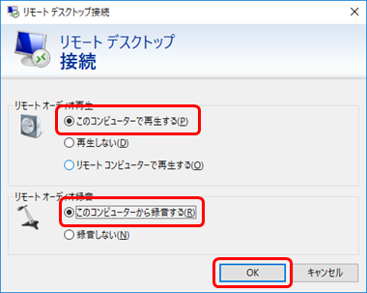

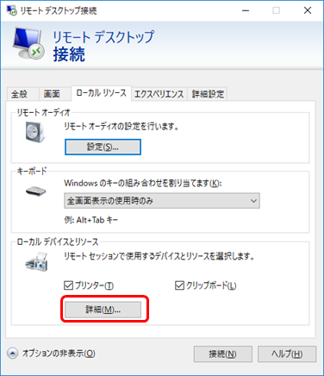
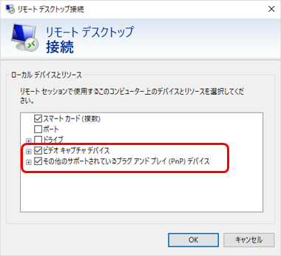

※もしマイクが反応しなかったら
 | ローカルPCで
 |  | スタート > 設定 > システム > 電源とスリープ > 電源の追加設定
 |  | > 「電源ボタンの動作を選択する」or「カバーを閉じたときの動作の選択」
 |  | で「高速スタートアップを有効にする（推奨）」のチェックを外す。
 | をお試しください。（PCの再起動は必要です）

■会議参加者が自分のPCをリモート接続した後、
・カレンダー上の予定をクリックする
・予定詳細画面の[Google Meetに参加する] をクリックします。
・表示されるGoogle Meet画面の[Join now] をクリックします。
・[Present now] をクリックして、画面を共有します。

